Chi tiết địa chất
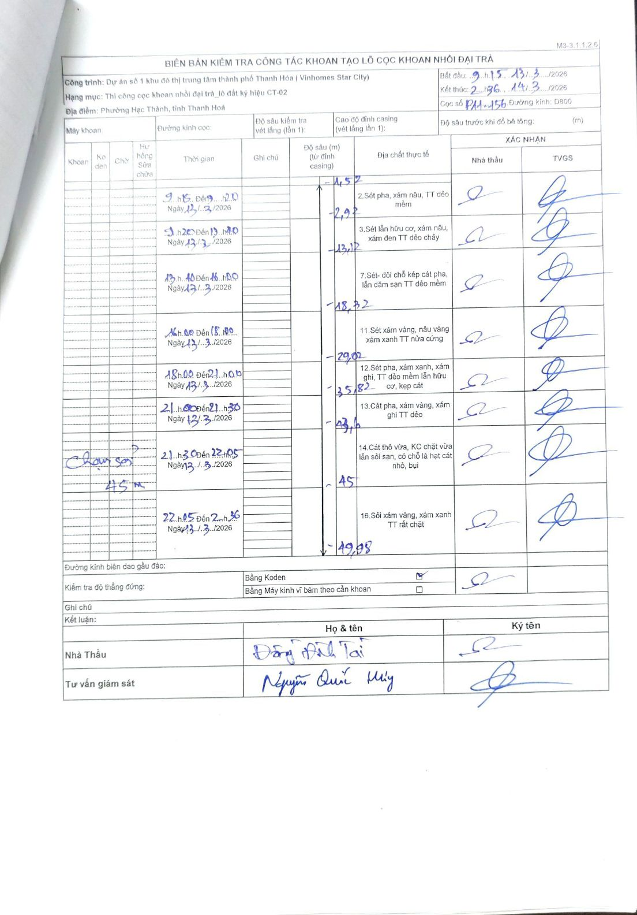
Dự án | Dự án số 1 khu đô thị trung tâm thành phố Thanh Hóa (Vinhomes Star City)
Hạng mục | Thi công cọc khoan nhồi đại trà_lô đất ký hiệu CT-02
Tên bộ phận | Phường Hạc Thành, tỉnh Thanh Hoá
Số hiệu cọc | P1-156
Biên bản số
Đường kính | D800
Bắt đầu thi công | 09:15 13/03/2026
Kết thúc thi công | 02:36 14/03/2026

Địa chất TT | Đường kính | Mô tả lớp thiết kế | Từ (h) | Đến (h) | Cao độ từ | Cao độ đến | T.Gian (h) | Dài (m) | V (m/h) | Ghi chú
1 | D800 | Sét pha, xám nâu, TT dẻo mềm | 09:15 13/03/2026 | 9:20 13/03/2026 | -1.52 | -2.92 | 0.08 | 1.4 | 16.8
2 | D800 | Sét lẫn hữu cơ, xám nâu, xám đen TT dẻo chảy | 9:20 13/03/2026 | 13:40 13/03/2026 | -2.92 | -13.12 | 4.33 | 10.2 | 2.35
3 | D800 | Sét- đôi chỗ kẹp cát pha, lẫn dăm sạn TT dẻo mềm | 13:40 13/03/2026 | 16:40 13/03/2026 | -13.12 | -18.32 | 3 | 5.2 | 1.73
4 | D800 | Sét xám vàng, nâu vàng xám xanh TT nửa cứng | 16:40 13/03/2026 | 18:00 13/03/2026 | -18.32 | -29.02 | 1.33 | 10.7 | 8.02
5 | D800 | Sét pha, xám xanh, xám ghi, TT dẻo mềm lẫn hữu cơ, kẹp cát | 18:00 13/03/2026 | 21:00 13/03/2026 | -29.02 | -35.82 | 3 | 6.8 | 2.27
6 | D800 | Cát pha, xám vàng, xám ghi TT dẻo | 21:00 13/03/2026 | 21:30 13/03/2026 | -35.82 | -43.6 | 0.5 | 7.78 | 15.56
7 | D800 | Cát thô vừa, KC chặt vừa lẫn sỏi sạn, có chỗ là hạt cát nhỏ, bụi | 21:30 13/03/2026 | 22:05 13/03/2026 | -43.6 | -45 | 0.58 | 1.4 | 2.4 | Hoạt động chờ sơn tại mốc 45m
8 | D800 | Sỏi xám vàng, xám xanh TT rất chặt | 22:05 13/03/2026 | 02:36 14/03/2026 | -45 | -49.98 | 4.52 | 4.98 | 1.1

ẢNH BIÊN BẢN GỐC

